상품제안서
영국R. 글라스쿡 직사각 2조 밀폐용기 - 대1, 중1 | 상품코드: F28319

 |  |  |  |  |  |  | 02-412-0044 | www.easy1.co.kr
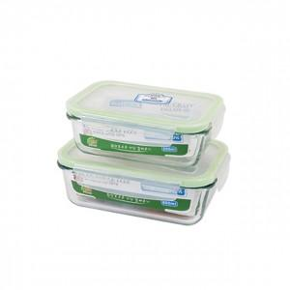

【상세/제작정보】 | <p><b><span style="font-size: 14pt;">** 배송비 한박스 15개 / 4000원 별도</span></b></p><p><b><span style="font-size: 14pt;">** 스티커-&nbsp;</span></b><span style="font-size: 18.6667px;"><b>6 x 9 100개~1000개 까지 : 30,000원 별도</b></span><b><span style="font-size: 14pt;">​</span></b></p><p><b><span style="font-size: 14pt;"><br></span></b></p><p><b><span style="font-size: 14pt;"><br></span></b></p>

【인쇄/포장옵션】 | / 포장지포장

【공급단가】 | 수량 | 100~ | 300~ | 500~ | 1,000~ | 3,000~
*VAT별도 | 단가 | 6,300원 | 6,050원 | 5,900원 | 5,800원 | 5,700원

【상품 URL】 | https://easy1.co.kr:443/src/goods_detail.php?gdno=28319

